１．準備
１．削除する「計画グループNo」「管理コード」の一覧を作成します。

 | ＜注意＞今回の削除するデータは、アスプローバで消した指図番号のデータだけにしてください。
 | 上記以外のデータは絶対に削除しないでください。

 | ①計画グループNo
Asprovaで、計画送信後にAsprova側で指図に対して変な操作をしてしまい、
EGProへ送信ボタンがエラーで動かなくなってしまったっ場合、
手順4、5を実施する。
 |  | 例１）210110-001
 |  | 例２）210110-
 | ※ 間違ってエクスポートした計画グループNoになります。

 | ②管理コード
 |  | 例 | 000211327001-2010
 |  |  | 000211327001-2020
 |  |  | 000211327002-2010
 |  |  | 000211327002-2020
 |  |  | 000211327003-2010
 |  |  | 000211327003-2020

 | ③上記の「計画グループNo」「管理コード」は「３．」以降で削除する内容に使用します。

 | 次のシートへ

２．SQL Server Management Studio
２．SQL Server Management Studioの立ち上げ

 | ①スタートメニューよりSQL Server Management Studioを立ち上げます。
 |  | そのまま「接続」を押します。
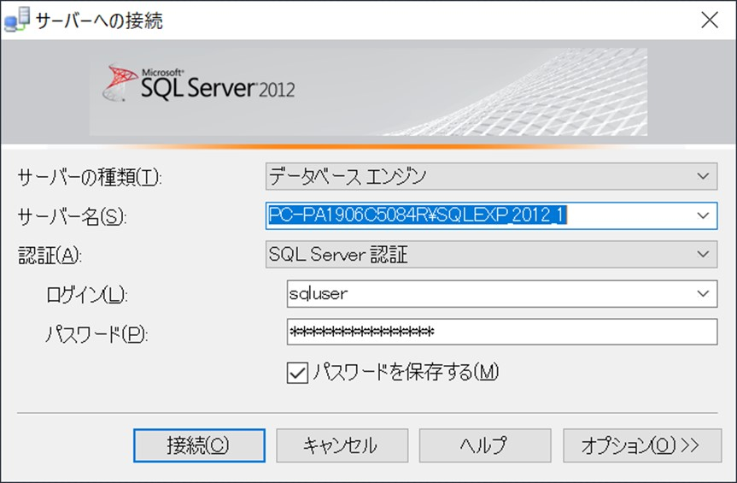

 | ②データベースの「＋」を押し各データベースを確認して下さい。
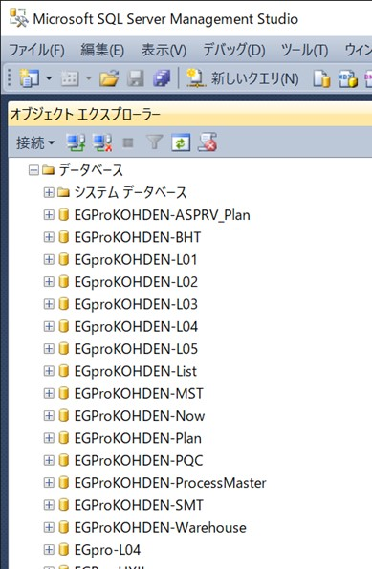

 | ③次のシートに移りテーブル内のデータ削除を行います。

３．「T_計画グループデータ」テーブルのデータ削除
３．「T_計画グループデータ」テーブルのデータ削除

 | ①下記の
 |  | データベース「EGProKOHDEN-Plan」
 |  | テーブル「T_計画グループデータ」上で右クリック「編集」を選択します。
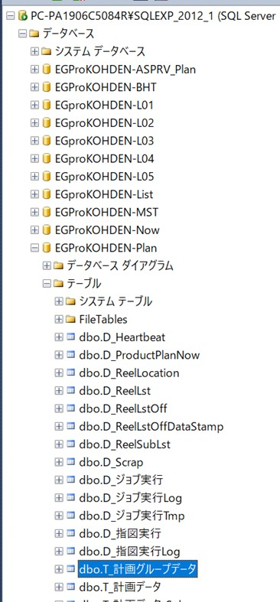

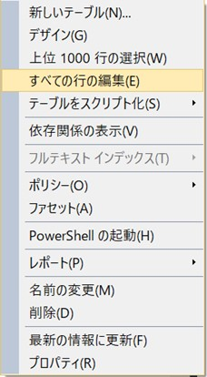

 | ②右画面に一覧が表示されます。完全に表示されるまで時間がかかります。
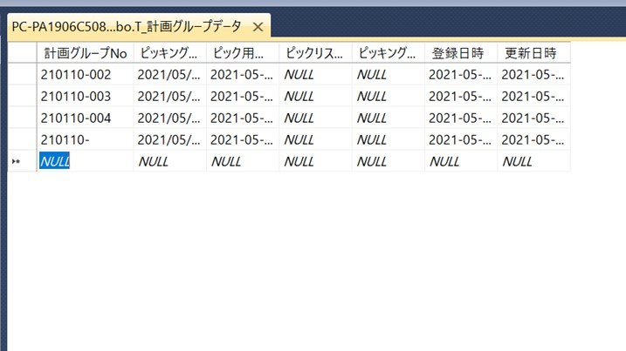

 | ③「計画グループNo」上で右クリック「ペイン」→「抽出条件」を選択します。
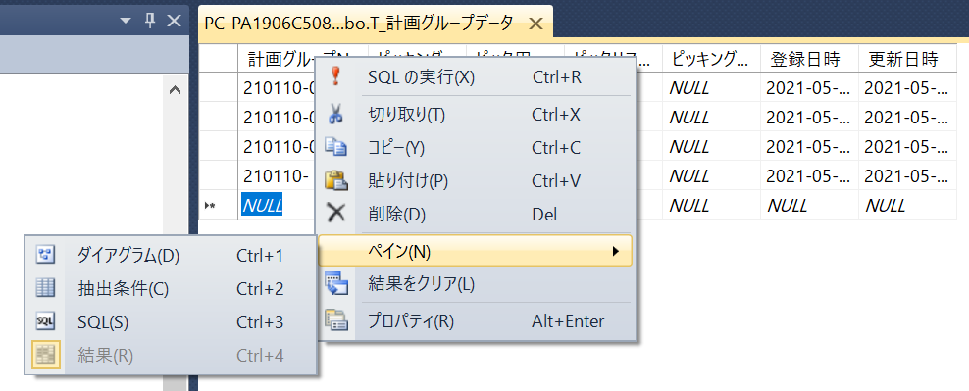

 | ④検索を行います。「計画グループNo」の「フィルター」に削除する計画グループNoを入力します。「１．①」の計画グループNoになります。
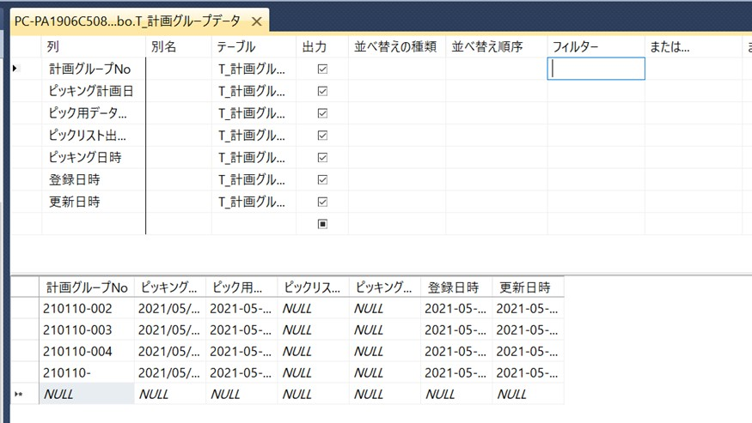

 | ⑤「！」を押すと検索内容が下記に表示されます。
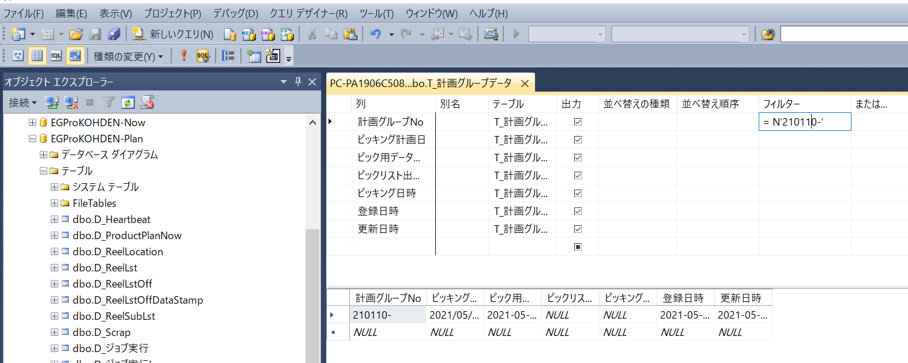

 | ⑥下記の「▶」部分を選択し行全体が色が変わります。

 | ⑦キーボードの「Delete」ボタンを押すと警告画面が出ますが「はい」を押すと削除されます。
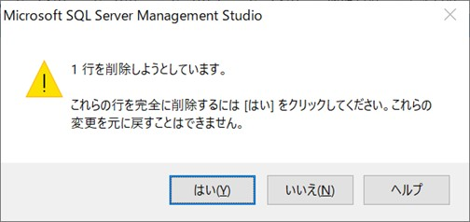

 |  | 下記の内容で削除されました。

 | ⑧続けて次の「計画グループNo」を削除する場合は④に戻って行って下さい。

 | 次のシートへ

４．「T_計画データ」テーブルのデータ削除
４．「T_計画データ」テーブルのデータ削除

 | ①下記の
 |  | データベース「EGProKOHDEN-Plan」
 |  | テーブル「T_計画データ」上で右クリック「編集」を選択します。
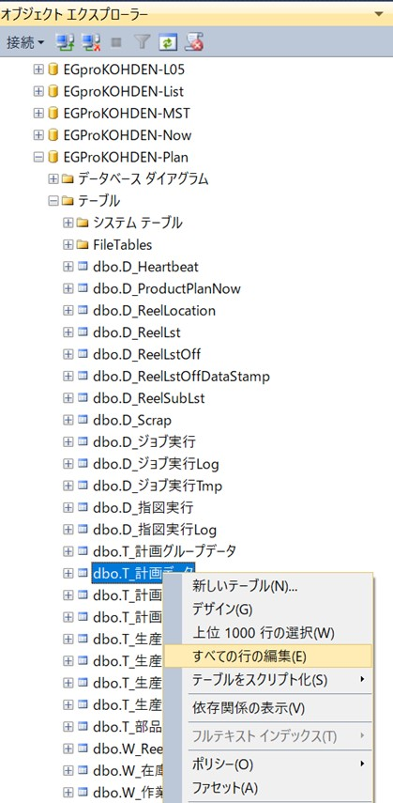

 | ②右画面に一覧が表示されます。完全に表示されるまで時間がかかります。

 | ③「管理コード」上で右クリック「ペイン」→「抽出条件」を選択します。
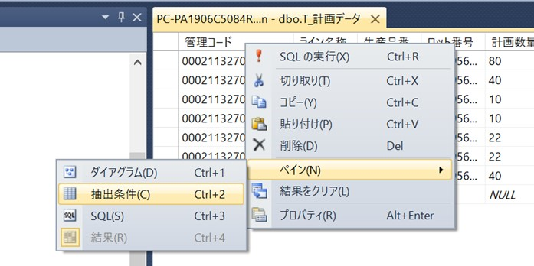

 | ④検索を行います。「管理コード」の「フィルター」に削除する管理コードを入力します。「１．②」の管理コードになります。
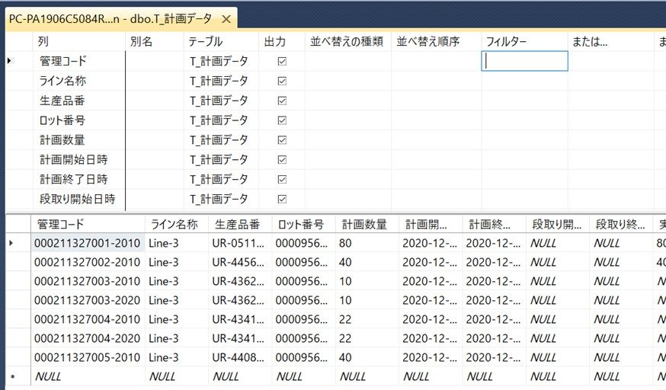

 | ⑤「！」を押すと検索内容が下記に表示されます。

 | ⑥下記の「▶」部分を選択し行全体が色が変わります。

 | ⑦キーボードの「Delete」ボタンを押すと警告画面が出ますが「はい」を押すと削除されます。


 | 下記の内容で削除されました。

 | ⑧続けて次の「管理コード」を削除する場合は④に戻って行って下さい。

 | 次のシートへ

５．「T_計画データ_Sub」テーブルのデータ削除
５．「T_計画データ_Sub」テーブルのデータ削除

 | ①下記の
 |  | データベース「EGProKOHDEN-Plan」
 |  | テーブル「T_計画データ_Sub」上で右クリック「編集」を選択します。
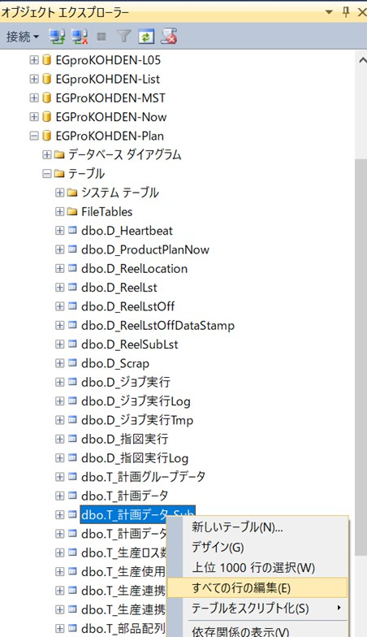

 | ②右画面に一覧が表示されます。完全に表示されるまで時間がかかります。

 | ③「計画グループNo」上で右クリック「ペイン」→「抽出条件」を選択します。
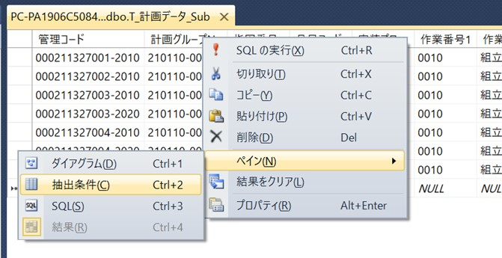

 | ④検索を行います。「計画グループNo」の「フィルター」に削除する計画グループNoを入力します。「１．①」の計画グループNoになります。
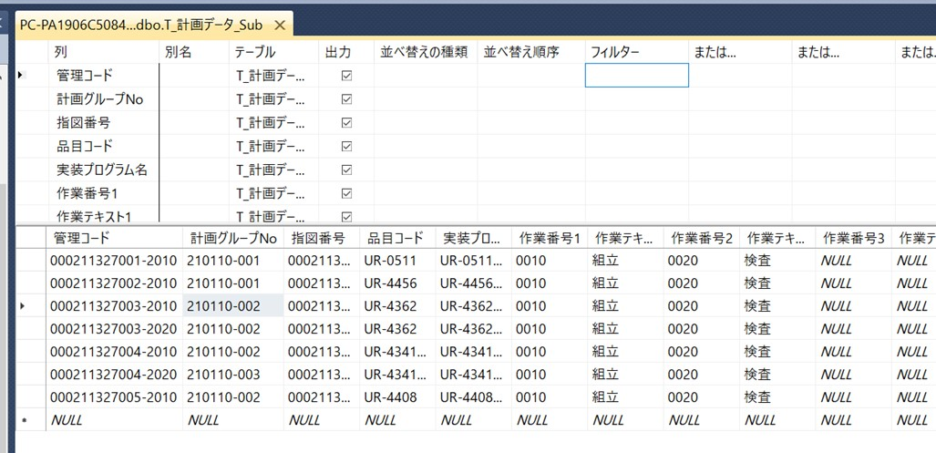

 | ⑤「！」を押すと検索内容が下記に表示されます。

 | ⑥下記の「▶」部分を選択し行全体が色が変わります。

 | ⑦キーボードの「Delete」ボタンを押すと警告画面が出ますが「はい」を押すと削除されます。


 | 下記の内容で削除されました。

 | ⑧続けて次の「計画グループNo」を削除する場合は④に戻って行って下さい。

 | 次のシートへ

６．「T_計画データ_Log」テーブルのデータ削除
６．「T_計画データ_Log」テーブルのデータ削除

 | ①下記の
 |  | データベース「EGProKOHDEN-Plan」
 |  | テーブル「T_計画データ_Log」上で右クリック「編集」を選択します。
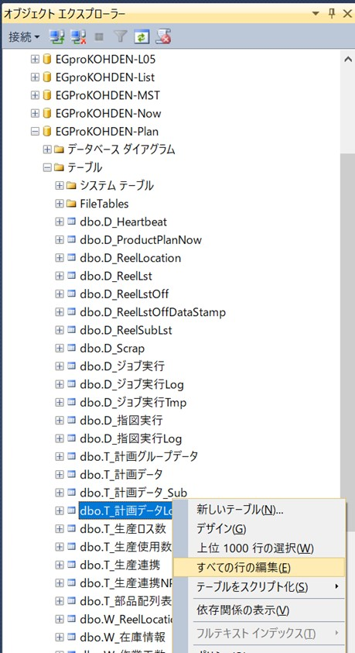

 | ②右画面に一覧が表示されます。完全に表示されるまで時間がかかります。

 | ③「管理コード」上で右クリック「ペイン」→「抽出条件」を選択します。
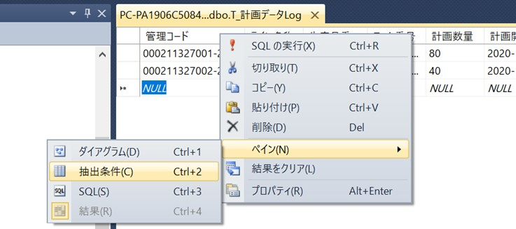

 | ④検索を行います。「管理コード」の「フィルター」に削除する管理コードを入力します。「１．②」の管理コードになります。

 | ⑤「！」を押すと検索内容が下記に表示されます。

 | ⑥下記の「▶」部分を選択し行全体が色が変わります。

 | ⑦キーボードの「Delete」ボタンを押すと警告画面が出ますが「はい」を押すと削除されます。

 | 下記の内容で削除されました。

 | ⑧続けて次の「管理コード」を削除する場合は④に戻って行って下さい。

 | 次のシートへ

７．「T_Plan」テーブルのデータ削除
７．「T_Plan」テーブルのデータ削除

 | ①下記の
 |  | データベース「EGProKOHDEN-ASPRV_Plan」
 |  | テーブル「T_Plan」上で右クリック「編集」を選択します。
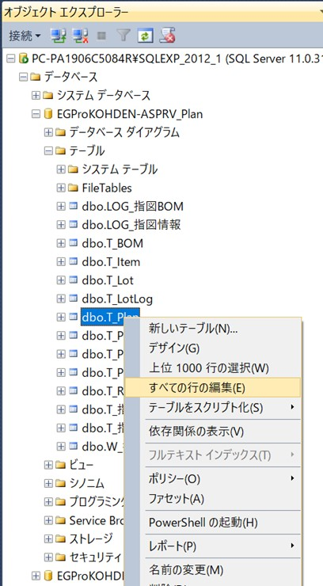

 | ②右画面に一覧が表示されます。完全に表示されるまで時間がかかります。

 | ③「ResourceGroup」上で右クリック「ペイン」→「抽出条件」を選択します。

 | ④検索を行います。「ResourceGroup」の「フィルター」に削除する計画グループNoを入力します。「１．①」の計画グループNoになります。
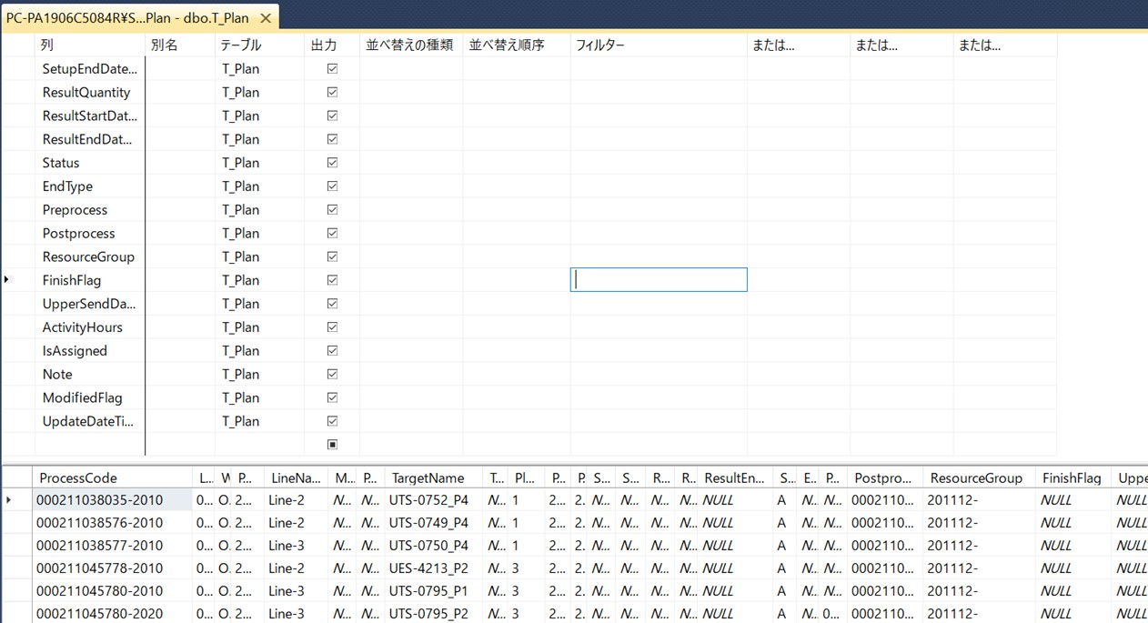

 | ⑤「！」を押すと検索内容が下記に表示されます。
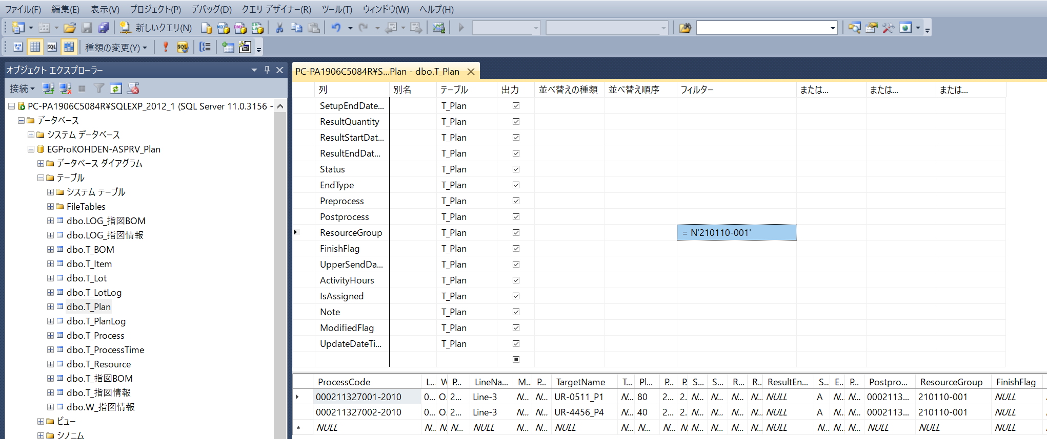

 | ⑥下記の「▶」部分を選択し行全体が色が変わります。

 | ⑦キーボードの「Delete」ボタンを押すと警告画面が出ますが「はい」を押すと削除されます。

 | 下記の内容で削除されました。

 | ⑧続けて次の「計画グループNo」を削除する場合は④に戻って行って下さい。

 | 次のシートへ

